Трикотаж
 |  |  |  | info@likadress.ru | К оплате: | 0.00 руб
 |  | Прайс-каталог | 8-800-250-95-37

 |  | производителя трикотажа LikaDress.ru |  | ул. Наговицыной-Икрянистовой, д. 6
 |  | 01.03.2024 13:48 |  | г. Иваново, Россия, 153002
Фотография | Артикул | Название | Ссылка на сайт | Размер | От 1 шт | Цена со скидкой от 1 шт | от 3000р | Цена со скидкой от 3000р | от 25000р | Цена со скидкой от 25000р | от 45000р | Цена со скидкой от 45000р | Заказ, шт | Сумма
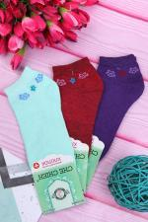 | 7307 | Носки женские Лариса А Арт. 7307 | https://likadress.ru/catalog/noski_zhenskie/~noski_zhenskie_larisa_a | 37-41 | 69.00 руб | Без скидки | 45.00 руб | Без скидки | 43.00 руб | Без скидки | 41.00 руб | Без скидки | 0 | 0.00 руб

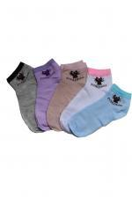 | 7306 | Носки женские Лариса B Арт. 7306 | https://likadress.ru/catalog/noski_zhenskie/~noski_zhenskie_larisa_b | 36-42 | 69.00 руб | Без скидки | 45.00 руб | Без скидки | 43.00 руб | Без скидки | 41.00 руб | Без скидки | 0 | 0.00 руб

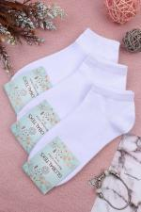 | 6508 | Носки женские укороченные Арт. 6508 | https://likadress.ru/catalog/noski_zhenskie/~noski_zhenskie__ukorochennye | 36-41 | 92.00 руб | Без скидки | 60.00 руб | Без скидки | 57.00 руб | Без скидки | 54.00 руб | Без скидки | 0 | 0.00 руб

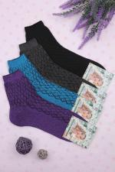 | 6294 | Носки Женские Арт. 6294 | https://likadress.ru/catalog/noski_zhenskie/~noski_zhenskie_ | 25 | 69.00 руб | Без скидки | 45.00 руб | Без скидки | 43.00 руб | Без скидки | 41.00 руб | Без скидки | 0 | 0.00 руб

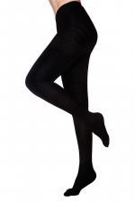 | 4189 | Колготки Женские с начесом Арт. 4189 | https://likadress.ru/catalog/noski_zhenskie/~kolgotki_zhenskie_s_nachesom_4189 | 48-54 | 536.00 руб | Без скидки | 350.00 руб | Без скидки | 333.00 руб | Без скидки | 315.00 руб | Без скидки | 0 | 0.00 руб

